Сенсорная комната
 |  |  |  |  | Скачать каталог в PDF | 
№ | Арт. | Наименование | Изображение | Краткое описание | Ссылка на товар | Цена
1 |  | Волшебный шатер | 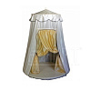 |  | https://ir74.ru/catalog/mebel-dlya-obrazovaniya/mebel-dlya-detskikh-sadov/sensornaya-komnata-/volshebnyy_shater/ | по запросу
2 |  | Дидактический модуль "черепаха" | 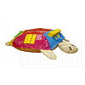 |  | https://ir74.ru/catalog/mebel-dlya-obrazovaniya/mebel-dlya-detskikh-sadov/sensornaya-komnata-/didakticheskiy_modul_cherepakha/ | по запросу
3 |  | Книжка "ловкие пальчики" | 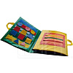 |  | https://ir74.ru/catalog/mebel-dlya-obrazovaniya/mebel-dlya-detskikh-sadov/sensornaya-komnata-/knizhka_lovkie_palchiki/ | по запросу
4 |  | Куб дидактический "время" | 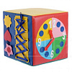 |  | https://ir74.ru/catalog/mebel-dlya-obrazovaniya/mebel-dlya-detskikh-sadov/sensornaya-komnata-/kub_didakticheskiy_vremya/ | по запросу
5 |  | Куб дидактический "одежки застежки" | 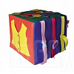 |  | https://ir74.ru/catalog/mebel-dlya-obrazovaniya/mebel-dlya-detskikh-sadov/sensornaya-komnata-/kub_didakticheskiy_odezhki_zastezhki/ | по запросу
6 |  | Мат дидактический "цветок" | 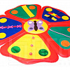 |  | https://ir74.ru/catalog/mebel-dlya-obrazovaniya/mebel-dlya-detskikh-sadov/sensornaya-komnata-/mat_didakticheskiy_tsvetok/ | по запросу
7 |  | Сенсорно-дидактическое пособие "семицветик" | 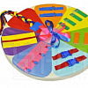 |  | https://ir74.ru/catalog/mebel-dlya-obrazovaniya/mebel-dlya-detskikh-sadov/sensornaya-komnata-/sensorno_didakticheskoe_posobie_semitsvetik/ | по запросу

